Tab1
1 | Gewinn
0 | Kein Gewinn
2
0 | Kein Gewinn
1 | Gewinn
xyz
3
-2.5
0 | Kein Gewinn
-1

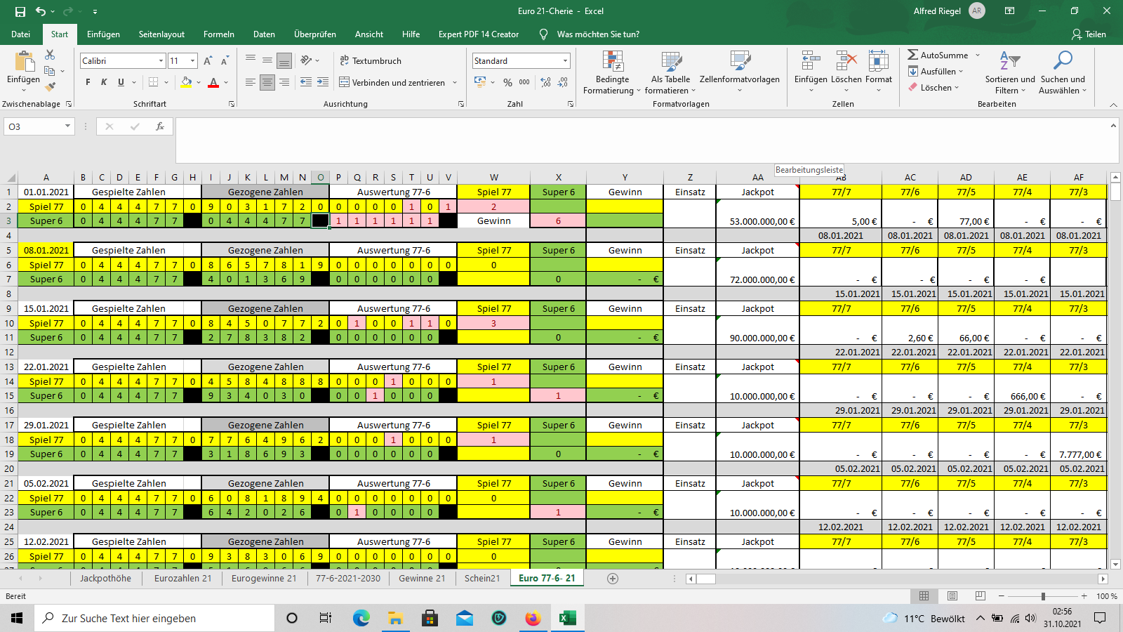

Hier liegt das Problem
Ich kann im Moment nur durch die Formel =WENN(V2=1;"Gewinn";0) anzeigen lassen.
=WENN(V2=1;"Kein Gewinn";0) Würde gerne aber diese beiden Formeln kombinieren um bei wie gesagt in der „Spalte F“
Spiel 77 den Text anzeigen zu lassen. Unten habe ich ein Bild eingefügt über der Bereich um den es geht.

